1.1. Ārējais SSD disks
1.1 SSD DISKS
Nr. | Piegādātājs | Kontaktinformācija | Piedāvātā cena EUR bez PVN (21%) | Piegādes cena EUR ar PVN (21%) *Piegādes adrese: Jelgavas iela 3, Rīga, Latvija, LV-1004 | Piedāvātā cena EUR ar PVN (21%) | Kopējā cena EUR ar PVN (21%) | Vērtēšanas kritērijs | Atbilstība vērtēšanai
1. | RD Electronics | Telefons: +371 66165555 E-pasts: klientuserviss@rdveikals | 132,22 | Piegāde ir bezmaksas | 159,99 | 159,99 | Zemākā cena | Nē
2. | Euronics | Tel. (Darba dienas 10-19): 67 555 888 E-pasts klientu.centrs@euronics.lv | 115,69 | Piegāde ir bezmaksas | 139,99 | 139,99 | Zemākā cena | Jā
3. | 1a.lv | Kontakttālrunis: 63588024 E-pasts saziņai: info@1a.lv Kareivių g. 11B, LT-09109 Vilnius, Lietuva | 123,06 | Piegāde ir bezmaksas | 148,90 | 148,90 | Zemākā cena | Nē

Preces/pakalpojuma apraksts:
Ārējais cietais disks SanDisk SDSSDE30-1T00-G26
Galvenās funkcijas:
Maksimālais lasīšanas ātrums: 520 MB/s. Diska tips: SSD Diska apjoms: ne mazāk kā 1 TB
Tehniskā specifikācija:
Ārējais SSD disks Kategorija: Ārējais cietais disks Diska tips: SSD Diska apjoms: ne mazāk kā 1 TB Maksimālais lasīšanas ātrums: ne mazāk kā 520 MB/s Savienojuma tips: USB 3.2 Type-C
Darba izpildes laiks: -

Pielikumi
Pielikumu veids atsķirās no veiktās tirgus izpētes.
Ja tiek veikta cenu aptauja e-pastā, tad šeit ir nepieciešams pievienot 3 ekrānšāviņus no visas sarakstes, kur redzams pilnais nosūtītais e-pasts, adresāti un to atbildes.
Ja tiek veikta tirgus izpēte no mājaslapās pieejamajiem cenrāžiem, tad šeit ir jāpievieno katra pretendenta ekrānšāviņš, kur redzama prece vai pakalpojuma nosaukums, kopējā summa EUR bez PVN (21%) un ar PVN (21%).
Kā arī, papildus jāpievieno ekrānšāviņš, kur redzamas piegādes izmaksas. Klāt katram pretendentam jāpievieno arī html links, kurš aizved uz konkrētā pretendenta tīmekļa vietni, kur redzama šī prece vai pakalpojums.

1.pretendents
Ekrānšāviņš no sarakstes vai no tīmekļa vietnes.
Ja no tīmekļa vietnes, tad klāt vēl ekrānšāviņš ar piegādes izmaksām, kā arī html links.
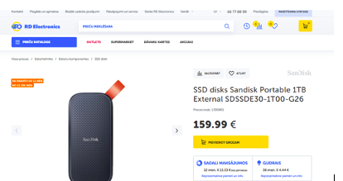

Links: https://www.rdveikals.lv/products/lv/416/540257/sort/5/filter/0_0_0_0/Portable-1TB-External-SDSSDE30-1T00-G26-SSD-disks.html

2.pretendents
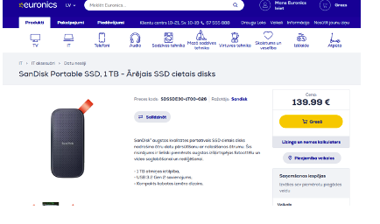

Links: https://www.euronics.lv/it/it-aksesuari/datu-neseji/sdssde30-1t00-g26/sandisk-portable-ssd-1-tb-arejais-ssd-cietais-disks

3.pretendents
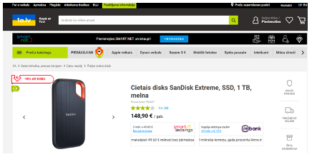

Links: https://www.1a.lv/p/cietais-disks-sandisk-extreme-ssd-1-tb-melna-kras/bw9d

1.2. 3D printera materiāls
1.1 3D printera materiāls
Nr. | Piegādātājs | Kontaktinformācija | Piedāvātā cena EUR bez PVN (21%) | Piegādes cena EUR ar PVN (21%) *Piegādes adrese: Jelgavas iela 3, Rīga, Latvija, LV-1004 | Piedāvātā cena EUR ar PVN (21%) | Kopējā cena EUR ar PVN (21%) | Vērtēšanas kritērijs | Atbilstība vērtēšanai
1. | Interneta veikals raise3d.com | order.europe@raise3d.eu, Tenorweg 6, 3363LN, Sliedrecht, The Netherlands | 505,78 | piegāde bezmaksas | 505,78 | 505,78 | Zemākā cena | Nē
2. | Interneta veikals Aio.lv | +371 24 244 255, order@aio.lv, Ķengaraga iela 2b, Rīga, Latvija, LV-1063 | 214,03 | piegāde bezmaksas | 258,98 | 258,98 | Zemākā cena | Nē
3. | Interneta veikals anete.lv | info@anete.lv, +371 2001 37 27, Rīga, Aleksandra Čaka iela 81, LV-1011, Latvija | 187,70 | piegāde bezmaksas | 227,12 | 227,12 | Zemākā cena | Jā

Preces/pakalpojuma apraksts:
Nepieciešams ļoti izturīgs, elastīgs un triecienu absorbējošs inženiertehniskais materiāls, kas ideāli piemērots detaļām, kurām jāpanes vibrācijas, dinamiska slodze, rotējošu mehānismu stress un aukstuma ietekme, piemēram, gliemežtransportiera korpusam.
Tehniskā specifikācija:
PPA-CF robota strukturālajām detaļām nepieciešama augsta izturība pret mehānisko stresu, laba temperatūras un nodiluma izturība,
kā arī stabilitāte ārējā vidē — šis materiāls nodrošina minimālus deformācijas riskus. augstu stīvumu un ilgu kalpošanas laiku. Vajadzēs 1.75 mm platumā, 2 kg pēc aprēķiniem.

Pielikumi
Pielikumu veids atsķirās no veiktās tirgus izpētes.
Ja tiek veikta cenu aptauja e-pastā, tad šeit ir nepieciešams pievienot 3 ekrānšāviņus no visas sarakstes, kur redzams pilnais nosūtītais e-pasts, adresāti un to atbildes.
Ja tiek veikta tirgus izpēte no mājaslapās pieejamajiem cenrāžiem, tad šeit ir jāpievieno katra pretendenta ekrānšāviņš, kur redzama prece vai pakalpojuma nosaukums, kopējā summa EUR bez PVN (21%) un ar PVN (21%).
Kā arī, papildus jāpievieno ekrānšāviņš, kur redzamas piegādes izmaksas. Klāt katram pretendentam jāpievieno arī html links, kurš aizved uz konkrētā pretendenta tīmekļa vietni, kur redzama šī prece vai pakalpojums.

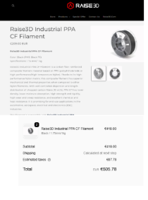
1.pretendents
Ekrānšāviņš no sarakstes vai no tīmekļa vietnes.
Ja no tīmekļa vietnes, tad klāt vēl ekrānšāviņš ar piegādes izmaksām, kā arī html links.

Links: https://eushop.raise3d.com/products/r3d-industrial-ppa-cf-filament

2.pretendents
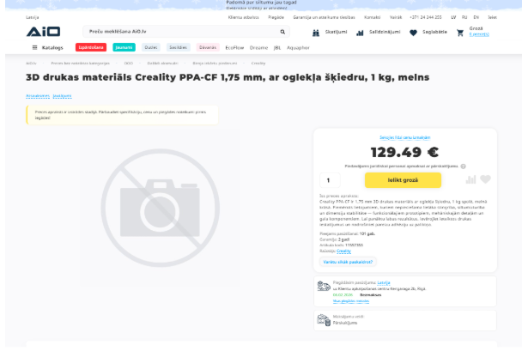

Links: https://aio.lv/lv/product--creality-3301060020--11557353?utm_source=salidzini&utm_medium=search_item&utm_campaign=search

3.pretendents
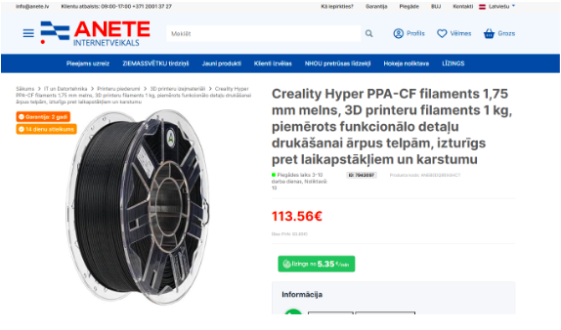

Links: https://anete.lv/index.php?route=product/product&product_id=7943097

